상품제안서
PGA친환경그린 3단수동 경량스키니 200g코마사타올3P세트(미니) | 상품코드: S28997

 |  |  |  |  |  |  | 02-713-8555 | www.synergygift.co.kr
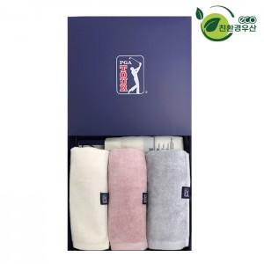

【상세/제작정보】

【인쇄/포장옵션】 | 실크, 우산원단1도인쇄 / 쇼핑백

【공급단가】 | 수량 | 20~ | 100~ | 300~ | 500~ | 1,000~
*VAT별도 | 단가 | 29,250원 | 27,670원 | 26,320원 | 25,650원 | 25,200원

【상품 URL】 | https://www.synergygift.co.kr:443/src/goods_detail.php?gdno=28997

